申請書(新規)
令和 年 月 日 |  | 令和７年〇〇月〇〇日
指定下水道工事店申請書 |  | 指定下水道工事店申請書

調布市長 宛 |  | 調布市長 宛

電話番号を
必ず記入してください。
調布市指定下水道工事店として指定を受けたいので，次のとおり申請します。 |  | 調布市指定下水道工事店として指定を受けたいので，次のとおり申請します。
フリガナ |  |  | カブシキガイシャチョウフ〇〇〇コウジ
事業所名 |  | 事業所名 | 株式会社調布〇〇〇工事
フリガナ |  | フリガナ | チョウフ タロウ
代表者名 |  | 代表者名 | 代表取締役 調布 太郎
所在地 | 〒 | 所在地 | 〒181-0026
 | 電 話 （ ） |  | 東京都調布市小島町2-35-1 調布市役所８階 電 話042（481）7228
※指定番号 | 第 ― 号 | ※指定番号 | 第 ― 号
※備 考 |  | ※備 考
添付書類 |  | 添付書類
１ ６月以内に発行された住民票の一部の写し（法人にあっては，登記事項証明書） |  | １ ６月以内に発行された住民票の一部の写し（法人にあっては，登記事項証明書）
２ 職歴書（法人にあっては，代表者のもの） |  | ２ 職歴書（法人にあっては，代表者のもの）
３ ６月以内に発行された身分証明書（法人にあっては，代表者のもの） |  | ３ ６月以内に発行された身分証明書（法人にあっては，代表者のもの）
４ 誓約書 |  | ４ 誓約書
５ 資産調書 |  | ５ 資産調書
６ 事業所の写真，案内図及び平面図 |  | ６ 事業所の写真，案内図及び平面図
７ 選任する排水設備工事責任技術者の職歴書及び雇用関係を証明する書類（雇用関 |  | ７ 選任する排水設備工事責任技術者の職歴書及び雇用関係を証明する書類（雇用関
係を証明する書類にあっては，排水設備工事責任技術者が代表者と異なるときに限る。） |  | 係を証明する書類にあっては，排水設備工事責任技術者が代表者と異なるときに限る。）
８ 選任する排水設備工事責任技術者の責任技術者証の写し |  | ８ 選任する排水設備工事責任技術者の責任技術者証の写し
９ その他市長が必要と認める書類 |  | ９ その他市長が必要と認める書類

※印の欄は記載しないでください。 |  | ※印の欄は記載しないでください。

住民票(個人事業)
◎留意事項
・法人は，住民票の提出は不要です。
・本籍，続柄，個人番号の記載がないものを用意してください。
その他項目は下記の網掛け部分を参考にマスキング処理をしてください。
・コピーは提出不可です。
・6ヶ月以内に発行されたものをご提出ください。

住民票
世帯主 | 〇〇〇〇
住所 | 〇〇〇〇
1 | 氏名 | 〇〇〇〇 |  |  |  | 住民となった 年月日
 | 生年 月日 | 〇〇〇〇 |  | 性別 |  | 住民と定めた 年月日
 | 続柄 |  |  |  |  | 住所を定めた 届出年月日
 | 本籍 |  |  |  | 筆頭者 | 個人番号
 | 前住所 |  |  |  |  | 住民票コード

2 | 氏名 |  |  |  |  | 住民となった 年月日
 | 生年 月日 |  |  | 性別 |  | 住民と定めた 年月日
 | 続柄 |  |  |  |  | 住所を定めた 届出年月日
 | 本籍 |  |  |  | 筆頭者 | 個人番号
 | 前住所 |  |  |  |  | 住民票コード

3 | 氏名 |  |  |  |  | 住民となった 年月日
 | 生年 月日 |  |  | 性別 |  | 住民と定めた 年月日
 | 続柄 |  |  |  |  | 住所を定めた 届出年月日
 | 本籍 |  |  |  | 筆頭者 | 個人番号
 | 前住所 |  |  |  |  | 住民票コード

 |  |  | 令和７年〇〇月〇〇日 |  |  | 〇〇〇市長 | 〇〇〇〇

職歴書
◎留意事項
・学歴の記入は必要ありません。

代表者の職歴を記入して
ください
職歴書 |  |  | 職歴書

 |  | 氏名 |  |  |  | 氏名 調布 太郎

年 | 月 |  | 年 | 月 | 勤務先・部署名・職務内容・その他
 |  |  | 昭和〇〇 | 〇 | 株式会社〇〇〇入社
 |  |  |  |  | 〇〇課・現場管理全般
 |  |  | 平成〇〇 | 〇 | 株式会社〇〇〇退社
 |  |  | 平成〇〇 | 〇 | 株式会社〇〇〇設立
 |  |  |  |  | 代表取締役に就任
 |  |  | 令和〇 | 〇 | 現在に至る

身分証明書
◎留意事項
・本籍地の市区町村で取得できます。
・本籍地をマスキング処理してください。
・コピーは提出不可です。
・6ヶ月以内に発行されたものをご提出ください。

身分証明書

本籍 | 〇〇〇〇

氏名

生年月日

 | 一 | 禁治産又は準禁治産の宣告の通知を受けていない
 | 一 | 後見の登記の通知を受けていない
 | 一 | 破産宣告の通知を受けていない

 | 上記のとおり証明する。

 |  | 令和７年〇〇月〇〇日 | 〇〇〇市長 〇〇〇〇

誓約書
◎留意事項
・「印」の欄は，会社印もしくは代表者印を押印してください。
 |  |  | 調布市下水道条例
 |  |  | （指定工事店の指定の基準）
 |  |  | 第６条の３ 市長は，前条第１項の規定により指定の申請をした者が
 |  |  | 次の各号に掲げる要件を満たしているときは，指定工事店として指
 |  |  | 定するものとする。

 |  |  | (1) 東京都の区域内に事業所があること。
誓 約 書 |  |  | (2) 第６条の６の２に規定する排水設備工事責任技術者を事業所ごとに | 誓 約 書
 |  |  | １人以上選任すること。ただし，東京都の区域内における他の事業所
 |  |  | について兼任することを妨げない。
 |  |  | (3) 次項及び第３項の規定に該当していないこと。
私は調布市下水道条例第６条の３第１項の要件を満たしており，かつ，第２項及び第３項の規定に該当しない者であることを誓約します。 |  |  |  | 私は調布市下水道条例第６条の３第１項の要件を満たしており，かつ，第２項及び第３項の規定に該当しない者であることを誓約します。
 |  |  | ２ 市長は，前条第１項の規定により指定の申請をした者（法人にあ
 |  |  | っては，その代表者）が次の各号のいずれかに該当するときは，
 |  |  | 指定工事店の指定をしてはならない。
令和 年 月 日 |  |  | (1) 精神の機能の障害により排水設備等の新設等の工事の事業を | 令和７年○○月○○日
 |  |  | 適正に営むに当たって必要な認知，判断及び意思疎通を適切に
 |  |  | 行うことができない者
 |  |  | (2) 破産手続開始の決定を受けて復権を得ない者
 | 営業所名 |  | (3) 第４条の規定による届出がなされていない排水設備の新設等 |  | 営業所名 | 株式会社〇〇〇工事
 | 営業所所在地 |  | の工事を施行した者であって，当該事実のあったときから２年 |  | 営業所所在地 | 東京都調布市小島町2-35-1
 |  |  | を経過しないもの |  |  | 調布市役所８階
 | 代表者氏名 | 印 | (4) 第６条の６の規定により指定を取り消されてから２年を経過 |  | 代表者氏名 | 調布太郎 | 印
 |  |  | しない者
会社印もしくは
代表者印を
押してください
 |  |  | (5) その業務に関し不正又は不誠実な行為をするおそれがあると認め
 |  |  | るに足りる相当の理由がある者
調布市長 長 友 貴 樹 様 |  |  |  | 調布市長 長 友 貴 樹 様
 |  |  | ３ 法人が前項の規定に該当するときにおいて，当該法人の代表者の
 |  |  | 地位にあった者は，当該法人が前項第３号又は第４号に該当する間
 |  |  | （当該法人が解散した場合には，存続したものとみなして前項第３
 |  |  | 号又は第４号に該当する間），個人又は法人の代表者として，指定
 |  |  | 工事店の指定を受けることができない。

資産調書
◎留意事項
・所有している主要な車輛，機械，器具等を写真と合わせて記入してください。
・リース機材は記入しないでください。
資産調書① |  |  |  | 資産調書② |  |  |  | 資産調書
① |  | ② |  | ⑦ |  | ⑧ |  | ① |  | ②
名称 | 数量 | 名称 | 数量 | 名称 | 数量 | 名称 | 数量 | 名称 | 数量 | 名称 | 数量
 |  |  |  |  |  |  |  | 軽自動車 | 1台
写真1 |  | 写真2 |  | 写真7 |  | 写真8 |  | 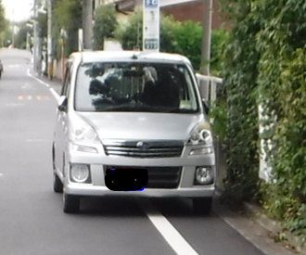

③ |  | ④ |  | ⑨ |  | ⑩ |  | ③ |  | ④
名称 | 数量 | 名称 | 数量 | 名称 | 数量 | 名称 | 数量 | 名称 | 数量 | 名称 | 数量

写真3 |  | 写真4 |  | 写真9 |  | 写真10

⑤ |  | ⑥ |  | ⑪ |  | ⑫ |  | ⑤ |  | ⑥
名称 | 数量 | 名称 | 数量 | 名称 | 数量 | 名称 | 数量 | 名称 | 数量 | 名称 | 数量

写真5 |  | 写真6 |  | 写真11 |  | 写真12

事業所の写真・案内図及び平面図
事業所の写真 |  | 事業所の写真
① | ② | ① | ②
外観・看板等 | 外観・看板等 | 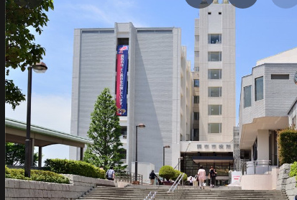 外観・看板等 | 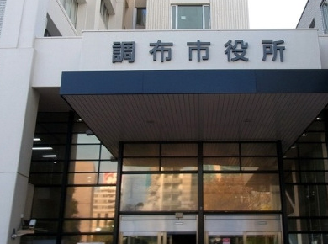 外観・看板等

③ | ④ | ③ | ④
受付・執務室等 | 受付・執務室等 | 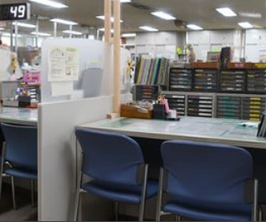 受付・執務室等 | 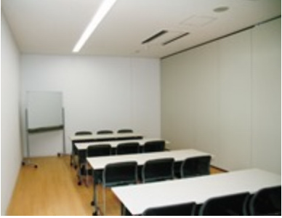 受付・執務室等

案内図 |  | 案内図
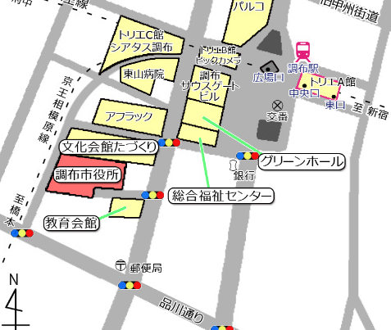

平面図 |  | 平面図
棚
デスク
デスク
コピー
会議室

会議室

受付
冷
入口

